Reporte Minagri (no modificar)
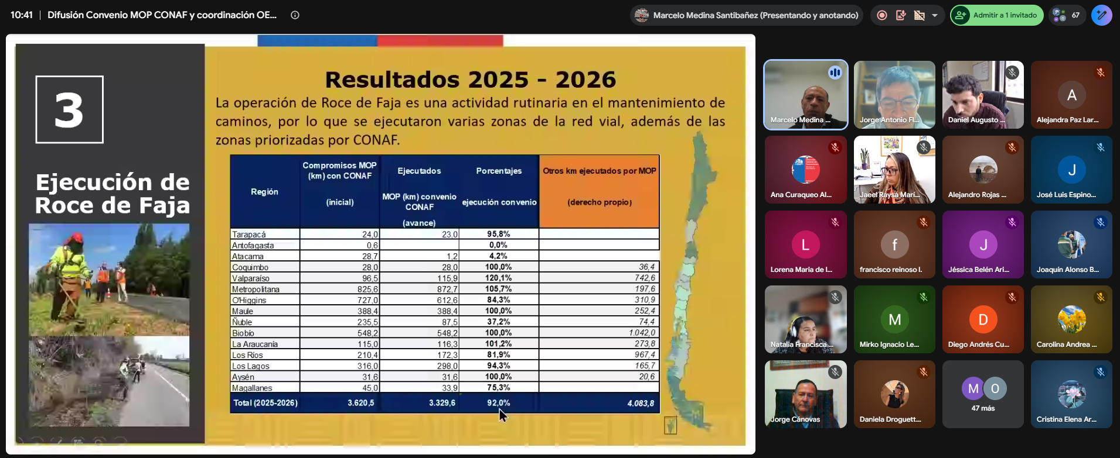
Región | CONAF |  |  | MOP |  |  | Municipio |  |  | Otros |  |  | Total
 | Planificado | Ejecutado | % avance | Planificado | Ejecutado | % avance | Planificado | Ejecutado | % avance | Planificado | Ejecutado | % avance | Planificado | Ejecutado | % avance
Tarapacá | 0.0 |  | - | 24.0 | 23.0 | 95.8% | 0.0 |  | - | 0.0 | 0.0 | - | 24.0 | 23.0 | 95.8%
Antofagasta | 0.0 |  | - | 0.6 | 0.0 | 0.0% | 0.8 |  | 0.0% | 0.8 | 0.0 | 0.0% | 2.1 | 0.0 | 0.0%
Atacama | 0.0 |  | - | 28.7 | 0.0 | 0.0% | 0.0 |  | - | 0.0 | 0.0 | - | 28.7 | 0.0 | 0.0%
Coquimbo | 10.6 | 11.0 | 103.7% | 28.0 | 28.0 | 100.0% | 0.0 |  | - | 4.0 | 4.0 | 100.0% | 42.6 | 43.0 | 100.9%
Valparaíso | 86.5 | 88.0 | 101.7% | 96.5 | 115.9 | 120.1% | 0.0 |  | - | 20.0 | 0.0 | 0.0% | 203.0 | 203.9 | 100.4%
Metropolitana | 26.1 | 31.0 | 118.9% | 825.6 | 267.3 | 32.4% | 0.0 | 22.5 | - | 27.1 | 60.0 | 221.2% | 878.8 | 380.8 | 43.3%
O´Higgins | 109.8 | 161.8 | 147.3% | 727.0 | 583.4 | 80.2% | 0.0 |  | - | 0.0 | 0.0 | - | 836.8 | 745.1 | 89.0%
Maule | 33.7 | 68.9 | 204.4% | 388.4 | 388.4 | 100.0% | 0.0 |  | - | 0.0 | 0.0 | - | 422.2 | 457.3 | 108.3%
Ñuble | 65.8 | 65.8 | 100.0% | 237.7 | 87.5 | 36.8% | 25.1 | 25.1 | 100.0% | 65.8 | 65.8 | 100.0% | 394.4 | 244.2 | 61.9%
Biobío | 183.3 | 186.4 | 101.7% | 548.2 | 548.2 | 100.0% | 0.1 |  | 0.0% | 0.0 | 0.0 | - | 731.6 | 734.5 | 100.4%
La Araucanía | 60.0 | 82.8 | 138.0% | 115.0 | 115.0 | 100.0% | 520.1 | 237.3 | 45.6% | 0.0 | 0.0 | - | 695.1 | 435.1 | 62.6%
Los Ríos | 12.7 | 24.8 | 195.2% | 210.4 | 219.7 | 104.4% | 0.0 |  | - | 0.0 | 0.0 | - | 223.1 | 244.5 | 109.6%
Los Lagos | 1.8 | 2.7 | 150.0% | 316.0 | 259.2 | 82.0% | 0.0 |  | - | 0.0 | 0.0 | - | 317.8 | 261.9 | 82.4%
Aysén | 5.4 | 5.4 | 99.1% | 39.8 | 39.8 | 99.9% | 0.9 | 0.9 | 97.8% | 0.0 | 0.0 | - | 46.0 | 46.0 | 100.0%
Magallanes | 6.8 | 7.1 | 104.2% | 45.0 | 33.9 | 75.3% | 0.6 | 0.0 | 0.0% | 0.0 | 0.0 | - | 52.4 | 41.0 | 78.2%
Total | 602.5 | 735.6 | 122.1% | 3,630.9 | 2,709.2 | 74.6% | 547.6 | 285.7 | 52.2% | 117.7 | 129.8 | 110.2% | 4,898.6 | 3,860.3 | 78.8%

